template
 |  | ज्ञानदीप इंटर कॉलेज
 |  | गोपालपुर कमलसागर-मऊ

कक्षा - 9

परीक्षार्थी का नाम | : | RAGINI |  | पिता का नाम | : | VIDYASAGAR
 |  | रागिनी |  |  |  | विद्यासागर

माता का नाम | : | MAINA DEVI |  | लिंग | : | महिला
 |  | मैना देवी

परीक्षार्थी टाइप 1 | : | नवीन प्रवेश |  | माध्यम | : | हिन्दी

जाति | : | अनुसूचित (SC) |  | अल्पसंख्यक | : | नहीं

जन्म तिथि | : | 19/04/2008 |  | आधार नंबर | : | 462195384573

मोबाइल नंबर | : | 9451831320 |  | ई-मेल | : | vidyapabaripur@gmail.com | परीक्षार्थी का हस्ताक्षर

विषय | :

 |  |  |  |  |  |  | अभिभावक का हस्ताक्षर

 |  | ज्ञानदीप इंटर कॉलेज
 |  | गोपालपुर कमलसागर-मऊ

कक्षा - 9

परीक्षार्थी का नाम | : | RAGINI |  | पिता का नाम | : | VIDYASAGAR | 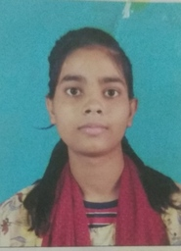
 |  | रागिनी |  |  |  | विद्यासागर

माता का नाम | : | MAINA DEVI |  | लिंग | : | 2
 |  | मैना देवी

परीक्षार्थी टाइप 1 | : | 3 |  | माध्यम | : | 1

जाति | : | 1 |  | अल्पसंख्यक | : | 0

जन्म तिथि | : | 19/04/2008 |  | आधार नंबर | : | 528795733321

मोबाइल नंबर | : | 9451831320 |  | ई-मेल | : | vidyapabaripur@gmail.com | परीक्षार्थी का हस्ताक्षर

विषय | : | 901 | 931
 |  | 917 | 932
 |  | 928 | 923 |  |  |  | अभिभावक का हस्ताक्षर

 |  | ज्ञानदीप इंटर कॉलेज
 |  | गोपालपुर कमलसागर-मऊ

कक्षा - 9

परीक्षार्थी का नाम | : | SHIFA SIDDIQUI |  | पिता का नाम | : | SHAN MUHAMMAD | 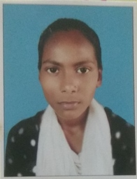
 |  | शिफा सिद्दीकी |  |  |  | ाान मुहम्मद

माता का नाम | : | SHAMIM ARA |  | लिंग | : | 2
 |  | ामीम आरा

परीक्षार्थी टाइप 1 | : | 3 |  | माध्यम | : | 1

जाति | : | 4 |  | अल्पसंख्यक | : | 0

जन्म तिथि | : | 10-Jul-2007 |  | आधार नंबर | : | 462195384573

मोबाइल नंबर | : | 9598343723 |  | ई-मेल | : | shaadsaad25@gmail.com | परीक्षार्थी का हस्ताक्षर

विषय | : | 901 | 931
 |  | 917 | 932
 |  | 928 | 904 |  |  |  | अभिभावक का हस्ताक्षर

 |  | ज्ञानदीप इंटर कॉलेज
 |  | गोपालपुर कमलसागर-मऊ

कक्षा - 9

परीक्षार्थी का नाम | : | SANDHYA |  | पिता का नाम | : | MAHENDRA | 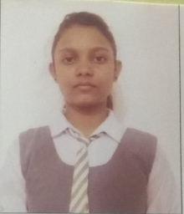
 |  | संध्या |  |  |  | महेंद्र

माता का नाम | : | SAVITA |  | लिंग | : | 2
 |  | सविता

परीक्षार्थी टाइप 1 | : | 3 |  | माध्यम | : | 1

जाति | : | 1 |  | अल्पसंख्यक | : | 0

जन्म तिथि | : | 06-Apr-2009 |  | आधार नंबर | : | 714267777824

मोबाइल नंबर | : | 9305023366 |  | ई-मेल | : | raashish176@gmail.com | परीक्षार्थी का हस्ताक्षर

विषय | : | 901 | 931
 |  | 917 | 932
 |  | 928 | 936 |  |  |  | अभिभावक का हस्ताक्षर

 |  | ज्ञानदीप इंटर कॉलेज
 |  | गोपालपुर कमलसागर-मऊ

कक्षा - 9

परीक्षार्थी का नाम | : | REKHA BHARDWAJ |  | पिता का नाम | : | SUBHASH CHAND | 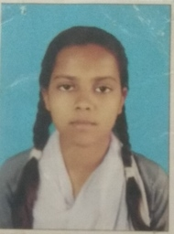
 |  | रेखा भारद्वाज |  |  |  | सुभाष चन्द

माता का नाम | : | MANTA DEVI |  | लिंग | : | 2
 |  | मंता देवी

परीक्षार्थी टाइप 1 | : | 3 |  | माध्यम | : | 1

जाति | : | 3 |  | अल्पसंख्यक | : | 0

जन्म तिथि | : | 08-Aug-2009 |  | आधार नंबर | : | 866830100297

मोबाइल नंबर | : | 7307881379 |  | ई-मेल | : | rimakumari8808@gmail.com | परीक्षार्थी का हस्ताक्षर

विषय | : | 901 | 931
 |  | 917 | 932
 |  | 928 | 936 |  |  |  | अभिभावक का हस्ताक्षर

 |  | ज्ञानदीप इंटर कॉलेज
 |  | गोपालपुर कमलसागर-मऊ

कक्षा - 9

परीक्षार्थी का नाम | : | NUSARAT JAHAN |  | पिता का नाम | : | HISAMUDDIN | 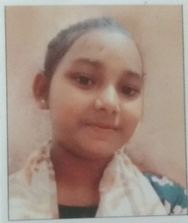
 |  | नुसरत जहाँ |  |  |  | हिसामुद्दीन

माता का नाम | : | JAMEELA KHATOON |  | लिंग | : | 2
 |  | जमीला खातून

परीक्षार्थी टाइप 1 | : | 1 |  | माध्यम | : | 1

जाति | : | 4 |  | अल्पसंख्यक | : | 1

जन्म तिथि | : | 01-Jan-2010 |  | आधार नंबर | : | 864441922336

मोबाइल नंबर | : | 9838827760 |  | ई-मेल | : | mdshabid011998@gmail.com | परीक्षार्थी का हस्ताक्षर

विषय | : | 901 | 931
 |  | 917 | 932
 |  | 928 | 936 |  |  |  | अभिभावक का हस्ताक्षर

 |  | ज्ञानदीप इंटर कॉलेज
 |  | गोपालपुर कमलसागर-मऊ

कक्षा - 9

परीक्षार्थी का नाम | : | TANNU GUPTA |  | पिता का नाम | : | PRAMOD GUPTA | 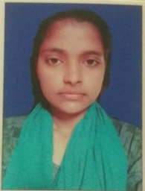
 |  | तन्नू गुप्ता |  |  |  | प्रमोद गुप्ता

माता का नाम | : | GUDDI DEVI |  | लिंग | : | 2
 |  | गुड्डी देवी

परीक्षार्थी टाइप 1 | : | 3 |  | माध्यम | : | 1

जाति | : | 3 |  | अल्पसंख्यक | : | 0

जन्म तिथि | : | 04-Feb-2009 |  | आधार नंबर | : | 630372766951

मोबाइल नंबर | : | 6388055447 |  | ई-मेल | : | anujg9181@gmail.com | परीक्षार्थी का हस्ताक्षर

विषय | : | 901 | 931
 |  | 917 | 932
 |  | 928 | 936 |  |  |  | अभिभावक का हस्ताक्षर

 |  | ज्ञानदीप इंटर कॉलेज
 |  | गोपालपुर कमलसागर-मऊ

कक्षा - 9

परीक्षार्थी का नाम | : | KRITIRAJ PANDEY |  | पिता का नाम | : | OM PRAKASH PANDEY | 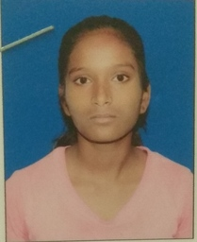
 |  | कृतिराज पाण्डेय |  |  |  | ओम प्रकाश पाण्डेय

माता का नाम | : | NEELU PANDEY |  | लिंग | : | 2
 |  | निलू पाण्डेय

परीक्षार्थी टाइप 1 | : | 3 |  | माध्यम | : | 1

जाति | : | 4 |  | अल्पसंख्यक | : | 0

जन्म तिथि | : | 30/08/2009 |  | आधार नंबर | : | 730782832120

मोबाइल नंबर | : | 7525849946 |  | ई-मेल | : | simpimishra142@gmail.com | परीक्षार्थी का हस्ताक्षर

विषय | : | 901 | 931
 |  | 917 | 932
 |  | 928 | 923 |  |  |  | अभिभावक का हस्ताक्षर

 |  | ज्ञानदीप इंटर कॉलेज
 |  | गोपालपुर कमलसागर-मऊ

कक्षा - 9

परीक्षार्थी का नाम | : | SHREYA GUPTA |  | पिता का नाम | : | VEER BAHADUR GUPTA | 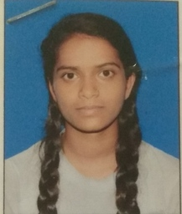
 |  | श्रेया गुप्ता |  |  |  | वीर बहादुर गुप्ता

माता का नाम | : | NISHA DEVI |  | लिंग | : | 2
 |  | निशा देवी

परीक्षार्थी टाइप 1 | : | 3 |  | माध्यम | : | 1

जाति | : | 3 |  | अल्पसंख्यक | : | 0

जन्म तिथि | : | 07-Oct-2009 |  | आधार नंबर | : | 446157620470

मोबाइल नंबर | : | 7355026326 |  | ई-मेल | : | savitrigupt05@gmail.com | परीक्षार्थी का हस्ताक्षर

विषय | : | 901 | 931
 |  | 917 | 932
 |  | 928 | 923 |  |  |  | अभिभावक का हस्ताक्षर

 |  | ज्ञानदीप इंटर कॉलेज
 |  | गोपालपुर कमलसागर-मऊ

कक्षा - 9

परीक्षार्थी का नाम | : | GAYATRI GUPTA |  | पिता का नाम | : | VEER BAHADUR GUPTA | 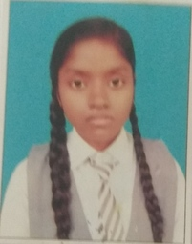
 |  | गायत्री गुप्ता |  |  |  | वीर बहादुर गुप्ता

माता का नाम | : | NISHA DEVI |  | लिंग | : | 2
 |  | निशा देवी

परीक्षार्थी टाइप 1 | : | 3 |  | माध्यम | : | 1

जाति | : | 3 |  | अल्पसंख्यक | : | 0

जन्म तिथि | : | 13/08/2008 |  | आधार नंबर | : | 910035188792

मोबाइल नंबर | : | 7355026326 |  | ई-मेल | : | savitrigupt05@gmail.com | परीक्षार्थी का हस्ताक्षर

विषय | : | 901 | 931
 |  | 917 | 932
 |  | 928 | 923 |  |  |  | अभिभावक का हस्ताक्षर

 |  | ज्ञानदीप इंटर कॉलेज
 |  | गोपालपुर कमलसागर-मऊ

कक्षा - 9

परीक्षार्थी का नाम | : | ROZI PARVEEN |  | पिता का नाम | : | RIYAJ AHAMAD | 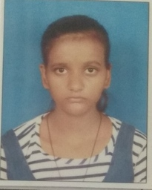
 |  | रोजी परवीन |  |  |  | रियाज अहमद

माता का नाम | : | HASINA KHATOON |  | लिंग | : | 2
 |  | हसीना खातून

परीक्षार्थी टाइप 1 | : | 1 |  | माध्यम | : | 1

जाति | : | 3 |  | अल्पसंख्यक | : | 1

जन्म तिथि | : | 30/11/2010 |  | आधार नंबर | : | 309058822141

मोबाइल नंबर | : | 8795431692 |  | ई-मेल | : | jahanshabnam893@gmail.com | परीक्षार्थी का हस्ताक्षर

विषय | : | 901 | 931
 |  | 917 | 932
 |  | 928 | 936 |  |  |  | अभिभावक का हस्ताक्षर

